ご注文の流れ
記入例は こちら をクリック
ご記入後、このエクセルファイルをそのままメールでお送りください。
アスベスト分析 ご注文の流れ
STEP 1 | 注文フォーム | （隣のシート）に情報入力
STEP 2 | 送付書 | （隣の隣のシート）を印刷
STEP 3 | 注文書エクセルを | info@asbestos-labo.biz | にメール送信
試料を識別できるように、試料を入れる袋にそれぞれ
試料番号 と 試料名 を記載してください。
STEP 4 | 印刷いただいた送付書と試料を梱包し発送（元払い）

必要量・梱包方法
分析に必要な試料の量の目安
・外壁、仕上塗材 | ゴルフボール 1 個分 程度 （10g程度が目安）
・吹付材、保温材 | ゴルフボール 2 個分 程度
・成形板 | 5cm 各 １個分 程度 (厚みが0.5cm以下の場合は２倍）
（スレート版、石膏ボード、天井材など）
上記の量を確保頂ければ、アスベストの定性分析を実施することが可能です。
※必要量を満たなくても分析可能な場合もございますのでご心配な場合はご連絡ください。

試料の梱包方法
試料が飛散・汚染しないよう、チャック付きポリ袋に2重にしてください。
1検体ごとに袋を2重に入れる |  | 1検体ずつ小袋に入れ、１つの大袋に複数の小袋を入れる
① アルフ工場
スレート
①
②
③
外壁
試料を識別できるように、試料を入れる袋にそれぞれ
試料番号 と 試料名 を記載してください。

送付先
〒 432-8003
静岡県浜松市中央区和地山3-1-7
浜松イノベーションキューブ 307号室
株式会社アスベストLabo 分析センター 行 TEL：053-525-8422
送付書
試料
「送付書」ページを印刷いただき、試料とあわせてご送付ください。
送料は元払いでお願いいたします。
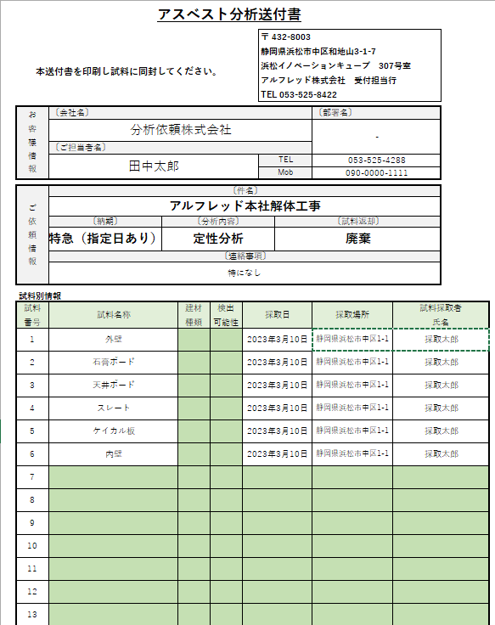
②
〇〇解体工事
天井ボード
①

「サンプル在中」とご記載ください
試料の飛散・汚染防止のため、試料が漏れ出さないように袋を密閉してください。
お急ぎの場合はヤマト運輸の宅急便（最短配送指定）をお勧めしております。

注文フォーム (記入例)
アスベスト分析注文フォーム |  |  |  |  |  |  |  | 定性分析（JIS A 1481-1） |  |  | 記入例 |  |  |  |  |  |  | Asbestoslabo.ver1.0

【お問い合わせ先】 ※初めてご注文されるお客様にはお電話にて入力サポートさせて頂きますのでお気軽にご連絡ください。
 |  |  |  |  |  | 株式会社 アスベストLabo
 |  |  |  |  |  | E-mail |  | info@asbestos-labo.biz
 |  |  |  |  |  | TEL |  | 052-253-8084

【本ファイル送信先】 | STEP 1 |  | 本シート（注文フォーム）に情報入力 |  |  |  |  |  |  |  |  | 緑色のセルにご記入ください
 | STEP 2 |  | 送付書（隣のシート）を印刷
 | STEP 3 |  | ご記入後、このエクセルファイルをそのまま |  |  |  |  |  |  | info@asbestos-labo.biz |  |  |  | にお送りください。
 | STEP 4 |  | 印刷いただいた送付書と試料を梱包し発送（元払い）

【契約内容のご確認】
・「注文フォーム」とサンプルが届いた時点で注文を確定させて頂きます。分析保留のご指示がない際の確定後のキャンセルは費用が発生しますのでご注意ください。
・試料を宅配便で送付する場合、弊社に必ず最短配送指定（可能であればAM着）をお願い致します。納期はAM着は当日起算、PM着は翌日起算の受け入れとさせていただきます。
・ご提供する成績書は原則としてPDFにて納品させていただき、ご要望に応じて郵送対応をさせていただきます。
・分析残試料及びその容器のご返却をご希望の場合は必ず「分析後試料」項でご選択ください。「着払い」にてお客様住所にご返却させて頂きます。(原則:ヤマト運輸を使用)
・分析残試料及びその容器は指示がない場合は弊社の規定により廃棄させて頂きます。廃棄までの期間は試料受付より概ね一か月程度です。

貴社のご担当者様の情報です。
分析結果をメールでご報告いたします。
【機密情報の取扱について】
・注文書の情報は、お客様への連絡などの目的以外に使用しません。
・お客様より収集させて頂いた情報を弊社以外の第三者には、提供・開示いたしません。

【お客様情報】 ※分析結果速報、請求書をお送りする宛先です。
 | 会社名*必須 |  |  |  | 〇〇〇〇株式会社
 | 郵便番号*必須 |  |  |  | 123-4567
 | 会社住所*必須 |  |  |  | 〇〇県〇〇市△△番地
 | 部署名*必須 |  |  |  | -
 | 御担当者様*必須 |  |  |  | 田中 太郎
 | 電話番号*必須 |  |  |  | 03-0000-1111
 | 携帯電話番号*必須 |  |  |  | 080-2222-3333
 | 速報/連絡E-mail*必須 |  |  |  | 〇〇@email.address
 | CC（任意）

「通常納期」は3日以内に結果報告、
「特急」の場合は試料到着の翌日中に結果報告いたします。
【分析依頼情報】
 | 分析納期情報
 | 納期プラン*必須 |  |  | 通常納期

報告書に印字される宛名です。
提出先や用途に合わせてご指定ください。
紙の報告書をご希望の場合は郵送を選択いただき、印刷部数も選択ください。
 | 成績書情報
 | 成績書宛名*必須 |  |  |  |  |  |  |  |  | 様

 | 成績書の納品*必須 |  |  | PDF納品
 | 成績書部数*必須 |  |  | 0 |  |  |  |  |  |  | 部数選択は不要です
分析完了後に試料の返却をご要望の場合、
着払いにて貴社にご返送いたします。
通常は約1か月保管後に廃棄いたします。
 | 試料返却の有無
 | 分析後試料*必須 |  |  | 廃棄

【業務情報】

 | 件名*必須
 |  |  |  | ※件名が不要の場合は-を入力ください

【試料情報】
下記に試料毎の情報をご記入ください。
※同封の試料にも下記と同じ試料番号と試料名をご記入ください。試料は飛散防止の為、チャック袋等で２重に梱包して送付をお願い致します。
現場ごとに識別しやすい件名、
試料名と採取場所で検体の区別可能な組み合わせがおすすめです。
★重要★ 分析依頼書と試料袋の記載情報が異なる場合、原則分析依頼書の情報を正として取り扱いさせて頂きます。 例：分析依頼書「機械室 石膏ボード」、試料袋記載「機械 石こうボード」の場合は、 成績書には「機械室 石膏ボード」と記載させて頂きます。 試料袋記載が「ボイラー室 石こうボード」のように、明らかに記載内容が異なる場合はお問合せさせて頂くことがございます。

 | 試料別情報 *必須 |  |  |  |  |  |  |  |  |  |  |  |  |  | 別途料金 |  | 連絡事項 *任意
試料 番号 |  | 試料名称 |  |  |  |  | 採取日 |  | 採取場所 |  |  |  | 試料採取者 氏名 |  | 断面写真 オプション | 特になし

1 |  |  |  |  |  |  |  |  |  |  |  |  |  |  |  |  |  |  | 定性分析
2 |  |  |  |  |  |  |  |  |  |  |  |  |  |  |  |  |  |  | 定性分析
3 |  |  |  |  |  |  |  |  |  |  |  |  |  |  |  |  |  |  | 定性分析
4 |  |  |  |  |  |  |  |  |  |  |  |  |  |  |  |  |  |  | 定性分析
5 |  |  |  |  |  |  |  |  |  |  |  |  |  |  |  |  |  |  | 定性分析
6 |  |  |  |  |  |  |  |  |  |  |  |  |  |  |  |  |  |  | 定性分析
7 |  |  |  |  |  |  |  |  |  |  |  |  |  |  |  |  |  |  | 定性分析
8 |  |  |  |  |  |  |  |  |  |  |  |  |  |  |  |  |  |  | 定性分析
9 |  |  |  |  |  |  |  |  |  |  |  |  |  |  |  |  |  |  | 定性分析
10 |  |  |  |  |  |  |  |  |  |  |  |  |  |  |  |  |  |  | 定性分析
11 |  |  |  |  |  |  |  |  |  |  |  |  |  |  |  |  |  |  | 定性分析
12 |  |  |  |  |  |  |  |  |  |  |  |  |  |  |  |  |  |  | 定性分析
13 |  |  |  |  |  |  |  |  |  |  |  |  |  |  |  |  |  |  | 定性分析
14 |  |  |  |  |  |  |  |  |  |  |  |  |  |  |  |  |  |  | 定性分析
15 |  |  |  |  |  |  |  |  |  |  |  |  |  |  |  |  |  |  | 定性分析
16 |  |  |  |  |  |  |  |  |  |  |  |  |  |  |  |  |  |  | 定性分析
17 |  |  |  |  |  |  |  |  |  |  |  |  |  |  |  |  |  |  | 定性分析
18 |  |  |  |  |  |  |  |  |  |  |  |  |  |  |  |  |  |  | 定性分析
19 |  |  |  |  |  |  |  |  |  |  |  |  |  |  |  |  |  |  | 定性分析
20 |  |  |  |  |  |  |  |  |  |  |  |  |  |  |  |  |  |  | 定性分析
21 |  |  |  |  |  |  |  |  |  |  |  |  |  |  |  |  |  |  | 定性分析
22 |  |  |  |  |  |  |  |  |  |  |  |  |  |  |  |  |  |  | 定性分析
23 |  |  |  |  |  |  |  |  |  |  |  |  |  |  |  |  |  |  | 定性分析
24 |  |  |  |  |  |  |  |  |  |  |  |  |  |  |  |  |  |  | 定性分析
25 |  |  |  |  |  |  |  |  |  |  |  |  |  |  |  |  |  |  | 定性分析
26 |  |  |  |  |  |  |  |  |  |  |  |  |  |  |  |  |  |  | 定性分析
27 |  |  |  |  |  |  |  |  |  |  |  |  |  |  |  |  |  |  | 定性分析
28 |  |  |  |  |  |  |  |  |  |  |  |  |  |  |  |  |  |  | 定性分析
29 |  |  |  |  |  |  |  |  |  |  |  |  |  |  |  |  |  |  | 定性分析
30 |  |  |  |  |  |  |  |  |  |  |  |  |  |  |  |  |  |  | 定性分析

